结算单
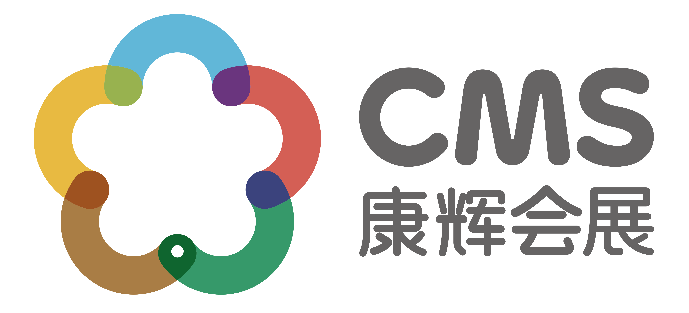
长信基金-交通银行广东省分行理财经理投资交流会结算单
交通
费用项目 | 标准 | 数量（辆） | 数量(趟) | 单价（元/辆/趟） | 总价（元）
用车 | 1月18-19日33座深圳-广州两日包车 | 1 | 1 | 3500 | 3500
用车 | 商务车、讲师接机用车 | 1 | 1 | 350 | 350
打车费 | 工作人员打车费 | 1 | 1 | 450 | 450
 |  |  |  |  | 4300
餐费
费用项目 | 标准 | 数量（次/桌） | 单价 |  | 总价（元）
茶歇 | 外购茶歇 | 1 | 3163 |  | 3163
午餐 | 1月18日外卖午餐 | 1 | 2800 |  | 2800
晚餐 | 1月18日外出晚餐 | 1 | 11889 |  | 11889
午餐 | 1月19日外卖午餐 | 1 | 2800 |  | 2800
晚餐 | 1月19日外出晚餐 | 1 | 6350 |  | 6350
咖啡 | 星巴克咖啡 | 1 | 450 |  | 450
晚餐 | 1月20日外出晚餐 | 1 | 411 |  | 411
 |  |  |  |  | 27863
其他费用
费用项目 | 标准 | 数量（人） | 数量(天) | 单价 | 总价（元）
人员费用 | 1月17日酒店上会人员 | 2 | 1 | 400 | 800
人员费用 | 1月18-19日酒店上会人员，18日8:00-22:30；19日6:30-21：00 | 2 | 1 | 550 | 1100
人员费用 | 1月20日酒店上会人员 | 1 | 1 | 400 | 400
物料 | 物料 | 1 | 1 | 4710 | 4710
 |  |  |  |  | 7010
合计
项目 | 总计（元）
交通 | 4300
餐费 | 27863
其他费用 | 7010
小计 | 39173
税费6% | 2350
总费用 | 41523
汇款帐号 | 公司名称:康辉集团北京国际会议展览有限公司
 | 帐号:110060744018010049796
 | 开户行:交通银行北京团结湖支行

